Sheet1
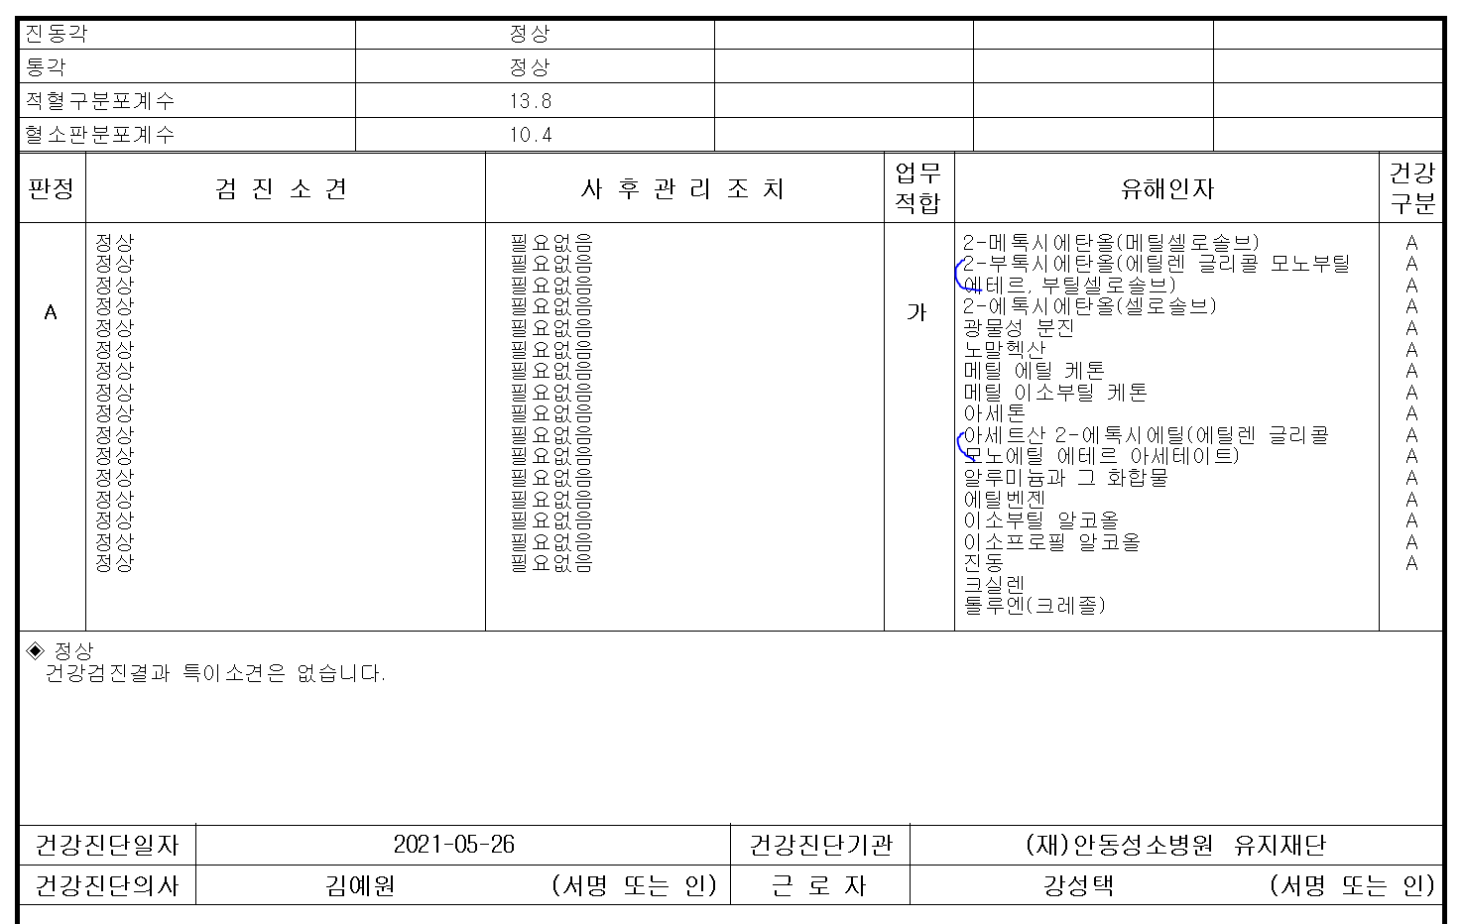
특수검진결과 출력시 '검진소견-사후관리조치-유해인자' 결과선이 안맞습니다. 확인부탁드립니다.

